Упражнение
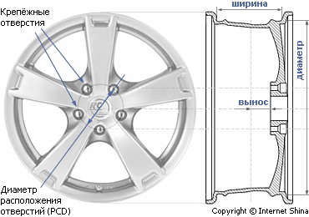
Марка автомобиля | Типоразмер диска | Диаметр, в дюймах | Ширина обода, в дюймах | Кол-во крепежных отверстий , мм | Диаметр отверстия под ступицу, мм | Вынос, мм
BMW 3 (E46) 316 i | R15 5x120 ET 35 | 15 | 7 | 5 (120) | 72.6 | 35
BMW 3 (E46) 316 i | R16 5x120 ET 38 | 16 | 7 | 5 (120) | 72.6 | 38
BMW 3 (E46) 316 i | R17 5x120 ET 38 | 17 | 7 | 5 (120) | 72.6 | 38
BMW 3 (E46) 316 i | R18 5x120 ET 40 | 18 | 8 | 5 (120) | 72.6 | 40
BMW 3 (E46) 316 i Итог |  |  |  |  |  | 151
BMW 3 (E46) Cabrio 323 i | R15 5x120 ET 42 | 15 | 6 | 5 (120) | 72.6 | 42
BMW 3 (E46) Cabrio 323 i | R16 5x120 ET 40 | 16 | 7 | 5 (120) | 72.6 | 40
BMW 3 (E46) Cabrio 323 i | R16 5x120 ET 47 | 16 | 7 | 5 (120) | 72.6 | 47
BMW 3 (E46) Cabrio 323 i | R17 5x120 ET 47 | 17 | 7 | 5 (120) | 72.6 | 47
BMW 3 (E46) Cabrio 323 i | R17 5x120 ET 38 | 17 | 7 | 5 (120) | 72.6 | 38
BMW 3 (E46) Cabrio 323 i | R17 5x120 ET 45 | 17 | 7 | 5 (120) | 72.6 | 45
BMW 3 (E46) Cabrio 323 i | R17 5x120 ET 40 | 17 | 8 | 5 (120) | 72.6 | 40
BMW 3 (E46) Cabrio 323 i | R18 5x120 ET 40 | 18 | 8 | 5 (120) | 72.6 | 40
BMW 3 (E46) Cabrio 323 i | R18 5x120 ET 40 | 18 | 8 | 5 (120) | 72.6 | 40
BMW 3 (E46) Cabrio 323 i | R18 5x120 ET 40 | 18 | 9 | 5 (120) | 72.6 | 40
BMW 3 (E46) Cabrio 323 i | R18 5x120 ET 35 | 18 | 9 | 5 (120) | 72.6 | 35
BMW 3 (E46) Cabrio 323 i | R19 5x120 ET 40 | 19 | 8 | 5 (120) | 72.6 | 40
BMW 3 (E46) Cabrio 323 i | R19 5x120 ET 40 | 19 | 8 | 5 (120) | 72.6 | 40
BMW 3 (E46) Cabrio 323 i | R19 5x120 ET 40 | 19 | 9 | 5 (120) | 72.6 | 40
BMW 3 (E46) Cabrio 323 i | R19 5x120 ET 35 | 19 | 10 | 5 (120) | 72.6 | 35
BMW 3 (E46) Cabrio 323 i Итог |  |  |  |  |  | 609
Общий итог |  |  |  |  |  | 760

